環境構築手順
ステップ | 内容
1 | Python公式サイト（https://www.python.org/）にアクセス
 | https://www.python.org/

2 | 「Downloads」から最新のPythonをダウンロード
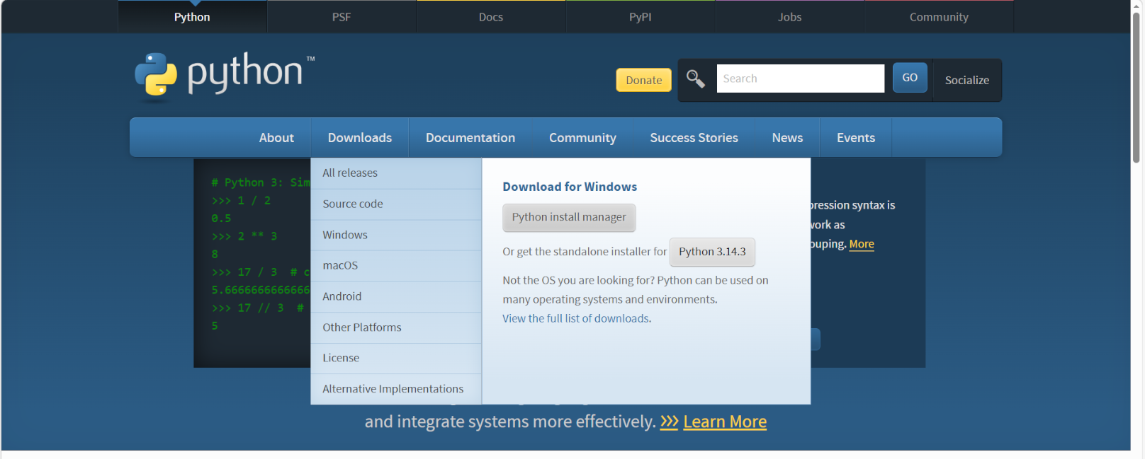

3 | インストーラーを起動し、「Add Python to PATH」にチェックを入れる
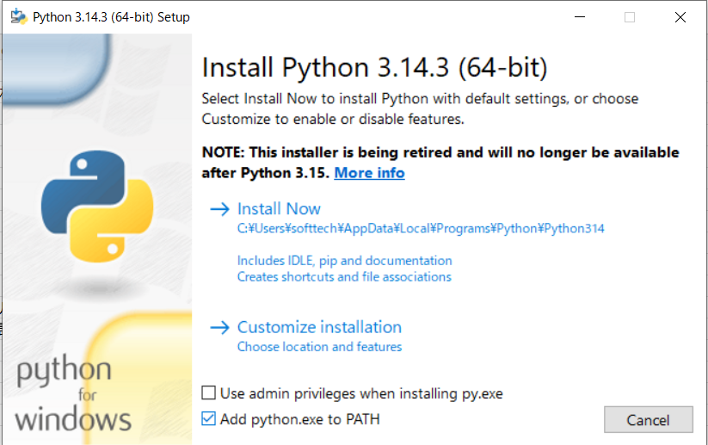

4 | 「Install Now」をクリックしてインストール開始

5 | インストール完了後、コマンドプロンプト（cmd）またはターミナルを開く
6 | 「python --version」を入力し、バージョンが表示されることを確認
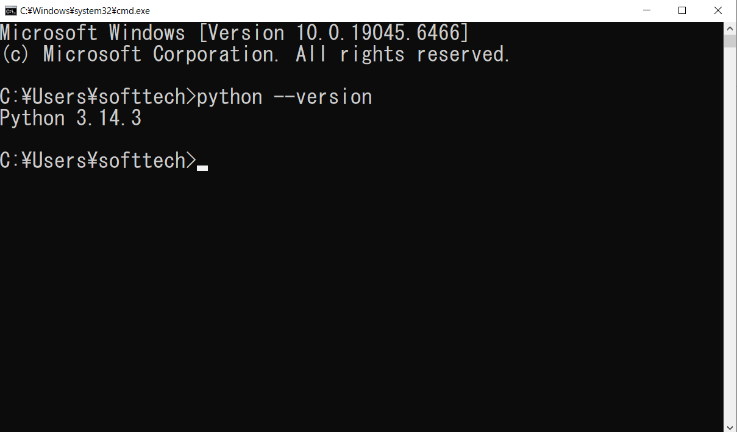

7 | テキストエディタ（VSCodeなど）をインストール
 | https://code.visualstudio.com/download

8 | VSCodeでPython開発に必要な拡張機能をインストール（@id:ms-python.python で検索）
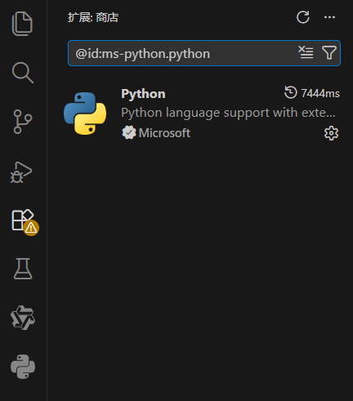

9 | 新しいファイル（example.py）を作成, print('Hello, Python') と記述して保存

10 | ターミナルで「python example.py」を実行
 | ※実行する前に、現在のディレクトリ（カレントディレクトリ）が対象のPythonファイルが保存されている場所と一致しているか確認する。
 | 一致していない場合は、「cd」コマンドを使用してファイルの保存先ディレクトリへ移動する。
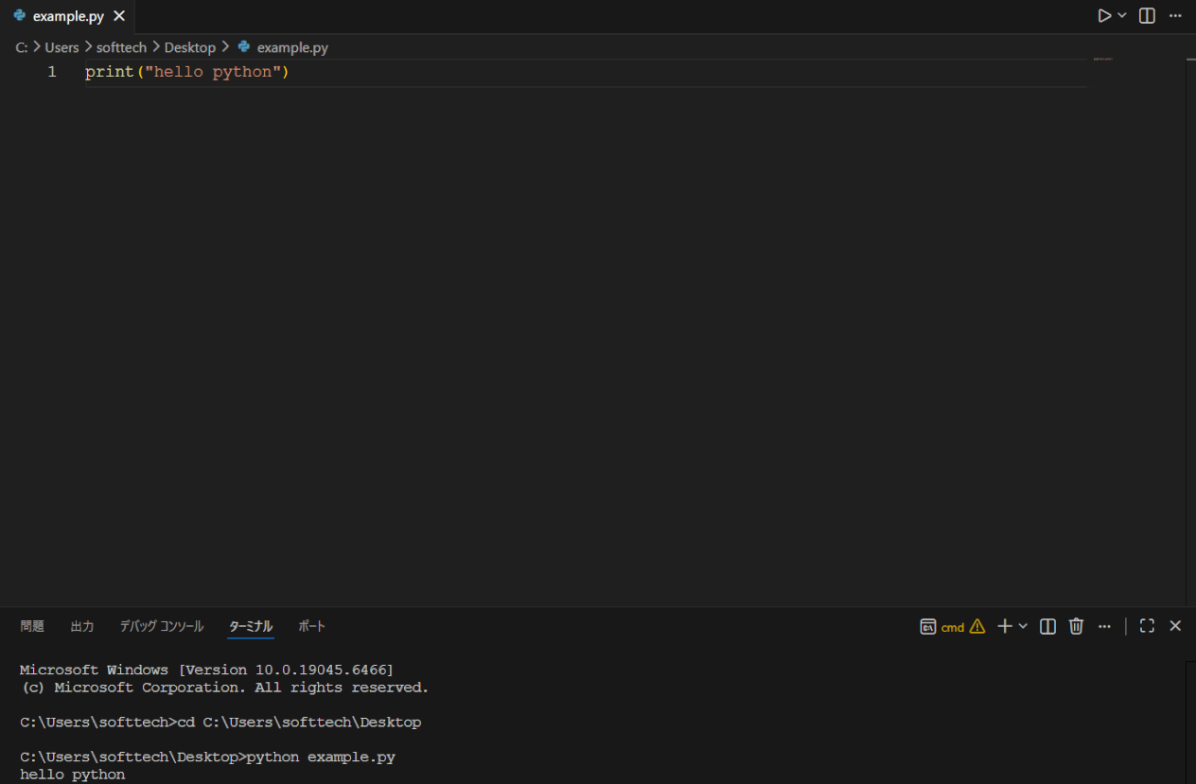

11 | 「Hello, Python」が表示されれば環境構築完了

